FICHE INSCRIPTION CN ISSF
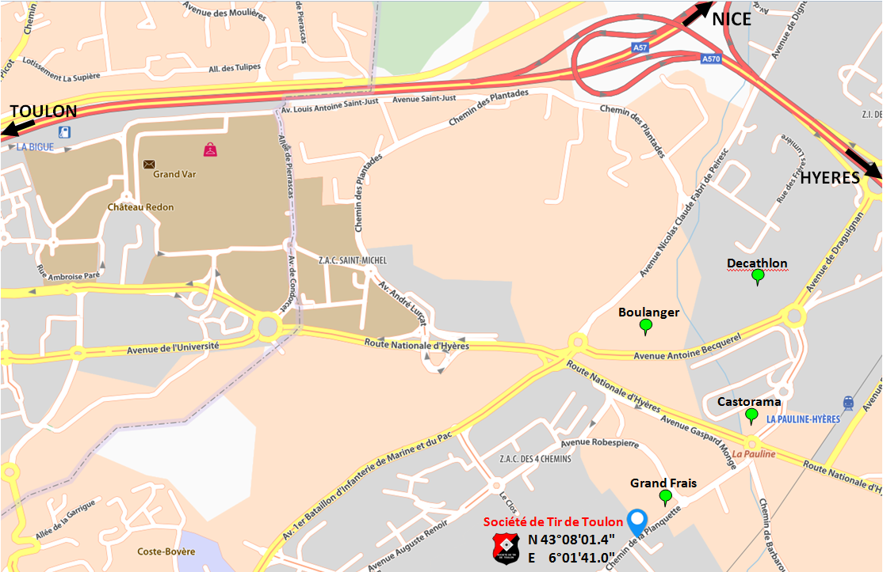

FICHE D'ENGAGEMENT
CIRCUIT NATIONAL ISSF 25 - 50 M

LA GARDE DU 4 ET 5 JUIN 2022

N° de licence |  |  |  |  |  | Catégorie d'âge réelle

N° de Club |  |  |  |  |  | Nom du Club

Nom |  |  |  |  |  | Prénom

Sexe |  |  |  |  |  | Date naissance

Adresse email

Adresse Postale

Code Postal |  |  |  |  |  | Ville

Tel Domicile |  |  |  |  |  | Tel Portable

Catégories (1) |  | Disciplines | Séries Cocher les cases blanches (2) |  |  |  |  |  |  | Tarifs d'engagement par épreuve Paiement à l'inscription obligatoire Chèque à l'ordre de la Société de Tir de Toulon
Autorisées par discipline | Match |  | SAMEDI |  |  | DIMANCHE
 |  |  | 10H00 | 14H00 | 16H00 | 10H00 | 14H00 | 16H00 |  | Epreuve 25 m |  | 12 €
JF JG D S |  | Carabine 60 bc |  |  |  |  |  |  |  | Epreuve 50 m |  | 15 €
JF JG D S |  | Carabine 3x40 |  |  |  |  |  |  |  | DATE LIMITE D'INSCRIPTION : 4 MAI 2022
JG D S |  | Pistolet 50 m
JF JG D S |  | Pistolet 25 m |  |  |  |  |  |  |  | Adresse d'envoi de la fiche d'engagement
JG S |  | Pistolet Vitesse |  |  |  |  |  |  |  |  | SOCIETE DE TIR DE TOULON 1337, chemin de la Planquette 83130 LA GARDE
JG D S |  | Pistolet Standard
S |  | Pistolet Percussion

Calcul des points au 1/10e pour : - la carabine 60bc 50m toutes catégories
 |  |  |  |  |  |  |  |  |  | tirtoulon83@sfr.fr

(1) Catégories ouvertes pour ces compétitions - à reprendre |  |  |  |  |  |  |  |  | Date et signature du Tireur
- S : 20 ans et plus (Seniors 1, Seniors 2, Seniors 3)
- D : 20 ans et plus (Dames 1, Dames 2, Dames 3)
- JF (Jeunes Filles) : moins de 20 ans (Minimes, Cadets et Juniors)
- JG (Jeunes Garçons) : moins de 20 ans (Minimes, Cadets et Juniors)
(2) Cochez la ou les case(s) blanches correspondante(s)

